「データ出力」シート
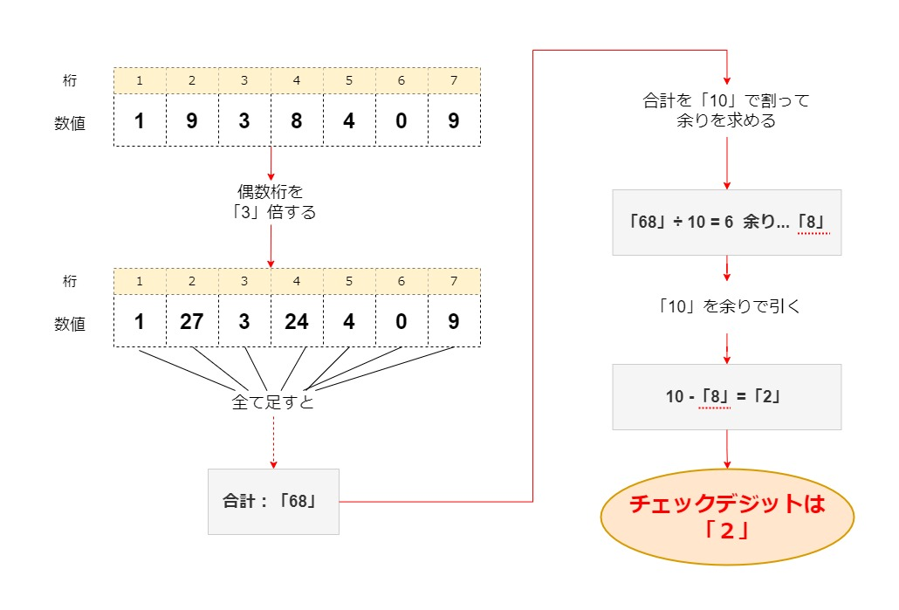
※ 以下の条件で「データ出力」シートに出力する。

 | ▼「データ出力」シートへの出力条件
 | No | カラム番号 | データ内容 | 出力方式 | エラー条件
 | 1 | A列 | カードNo | #1 | -
 | 2 | B列～AK列（2列置き） | 棚卸カードNo | #1 | 【CD_err】 ・記号：『 * 』（アスタリスク）が含まれる ・8桁ではない ・8桁だが「チェックデジット」が一致していない。
 | 3 | C列～AL列（2列置き） | 実残数 | #1 | -
 | 4 | D列～AM列（2列置き） | 実残数（訂正） | #1 | -
 | 5 | AO列 | 画像ファイル名 | #2 | -

 | ▼出力方式
 | # | 出力方式
 | 1 | ・セル書式を「文字列」に変更 ・記号：『 " 』（ダブルクォーテーション）を除外
 | 2 | ・記号：『 " 』（ダブルクォーテーション）を除外

 | ▼チェックデジット
 | 計算方法

制御カードNo

一致確認
1938409
2

７桁
１桁

